国外代理对账
国外代理——结算中心 | 收到国外代理对账单 | 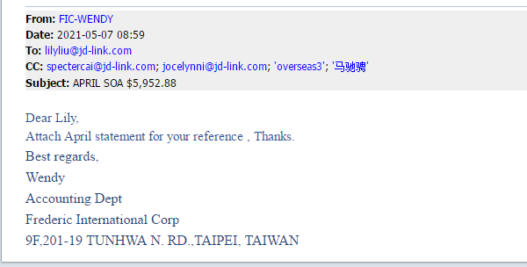 | 附件1:：对账单
结算中心 | 对账单核对 | 代理对账单和国外对账人员汇总的国外账单核对
结算中-国外代理 | 对账金额邮件确认 | 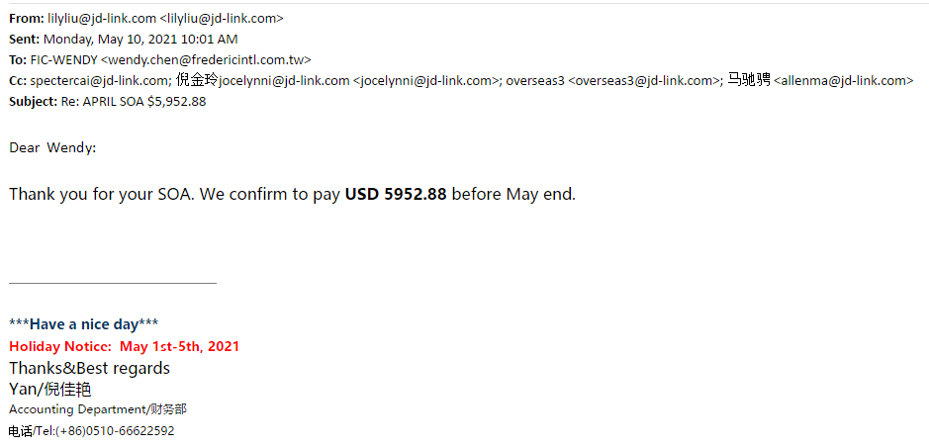
结算中-国外代理 | 反馈付款信息 | 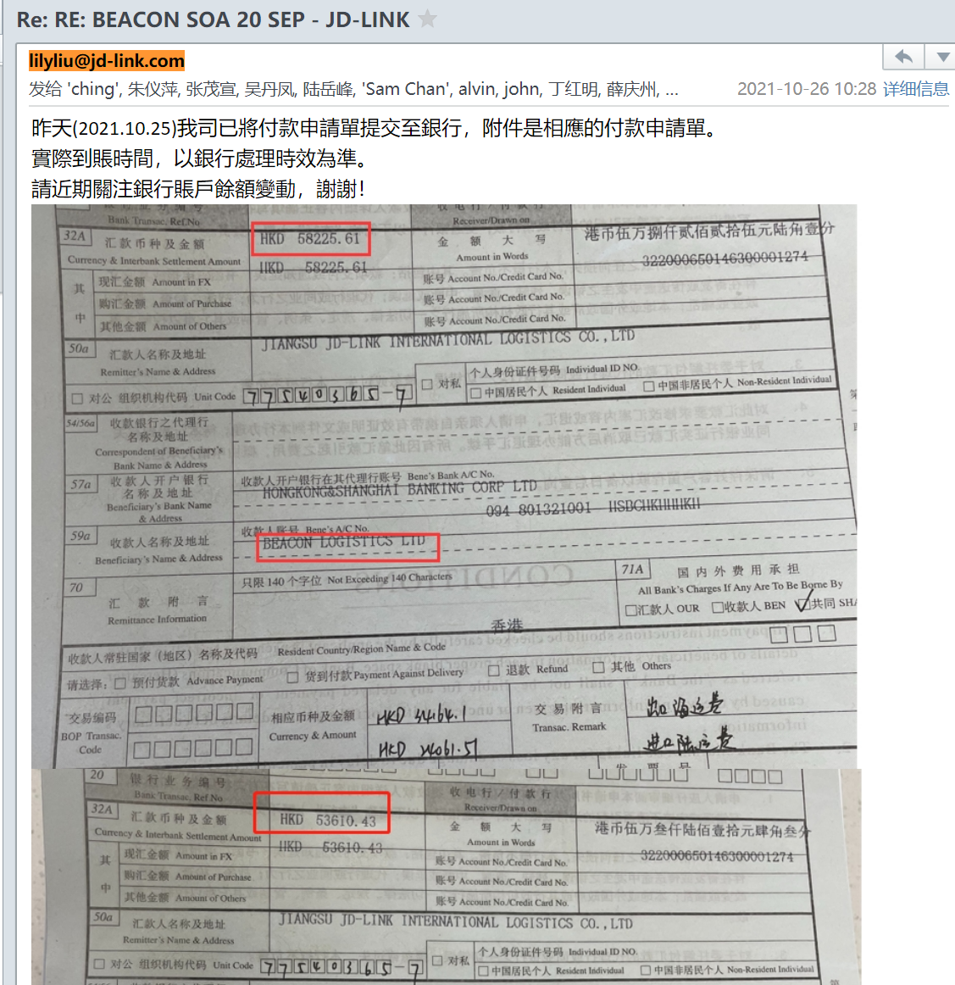
国外代理——结算中心 | 代理反馈收款情况 | 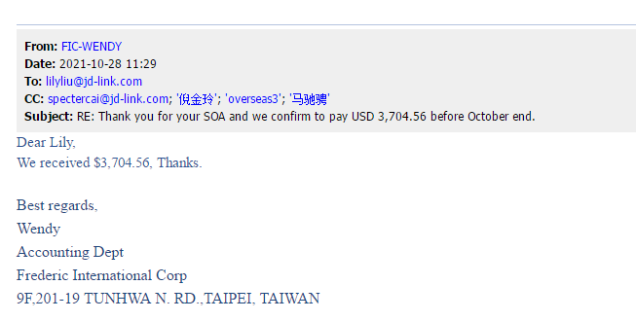

附件1
